MySQL設定
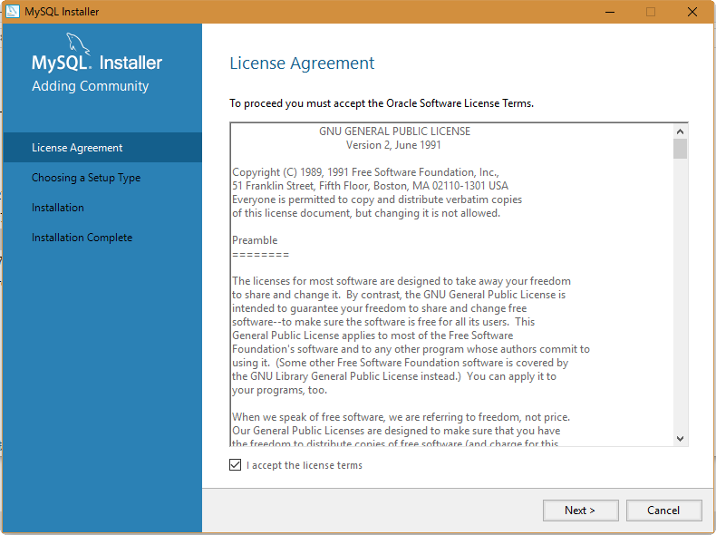
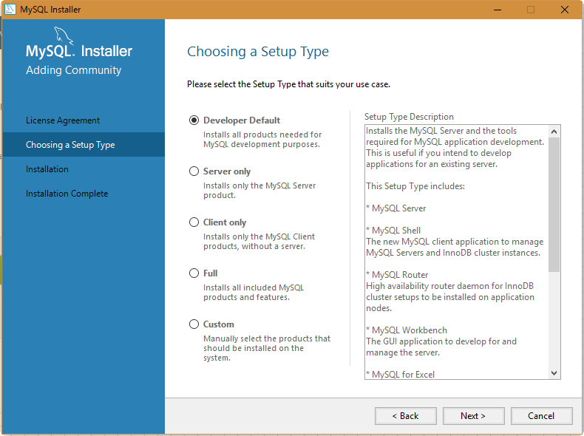
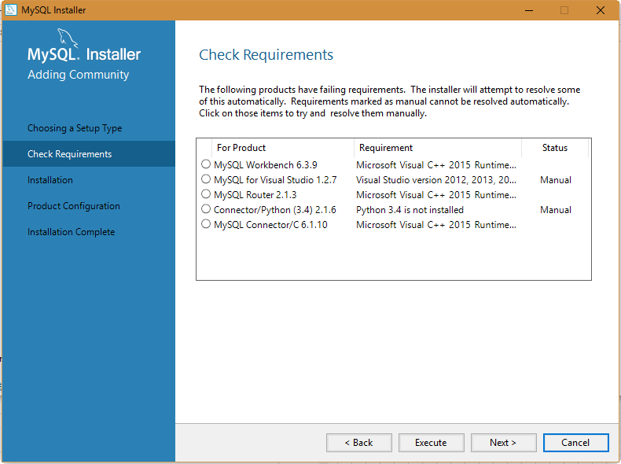
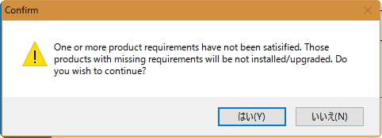
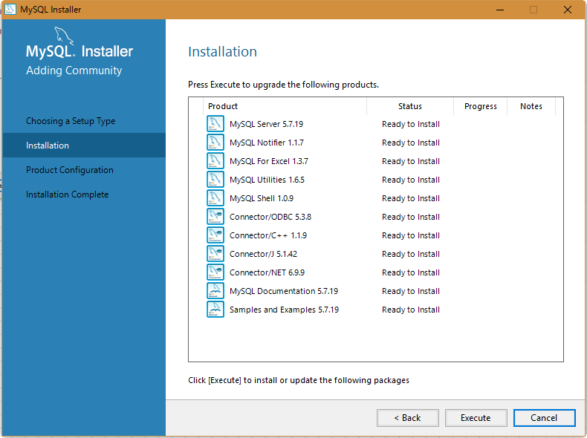
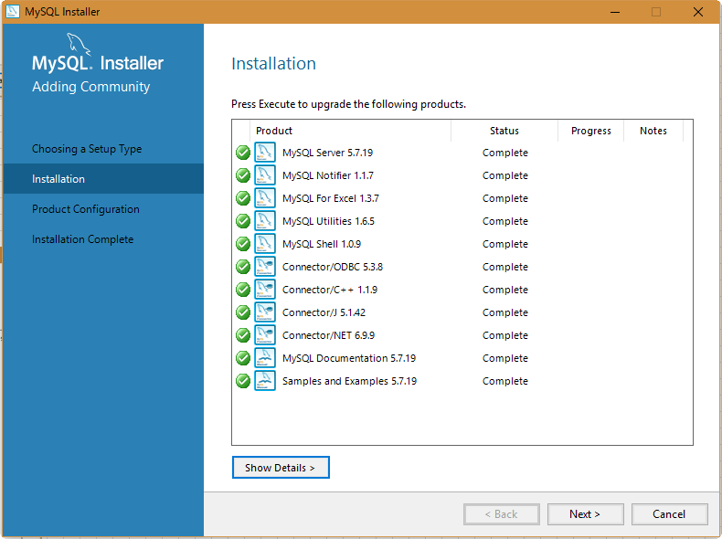
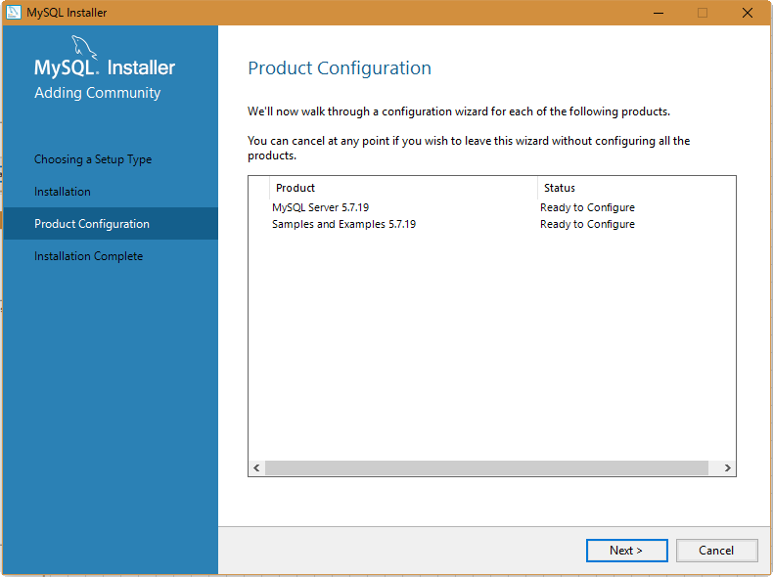
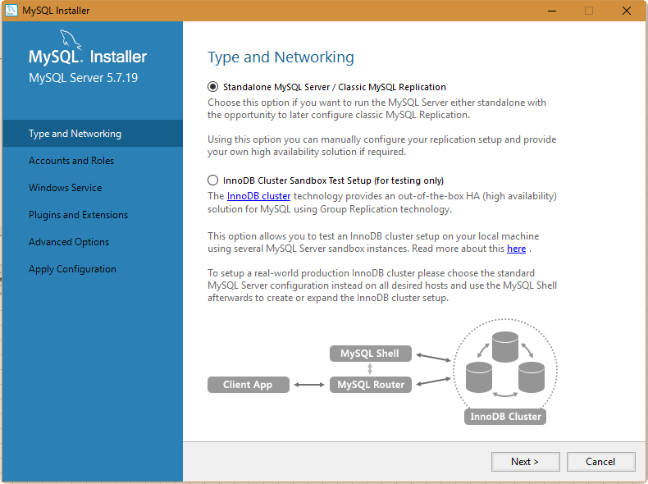
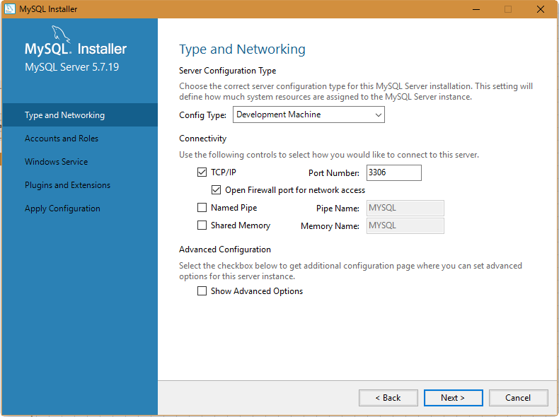
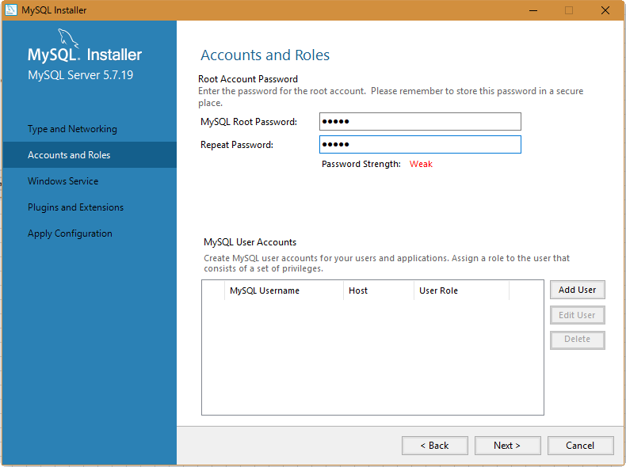
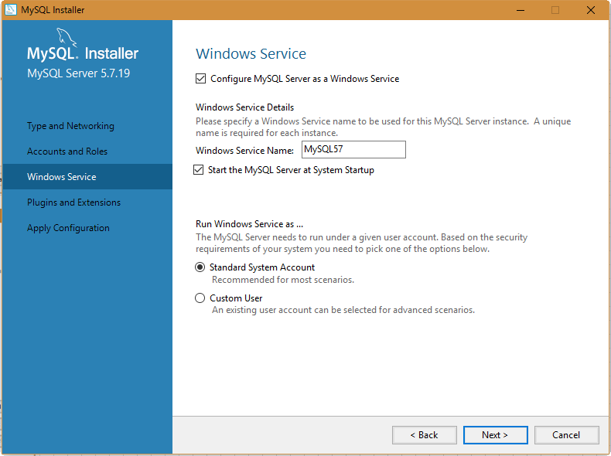
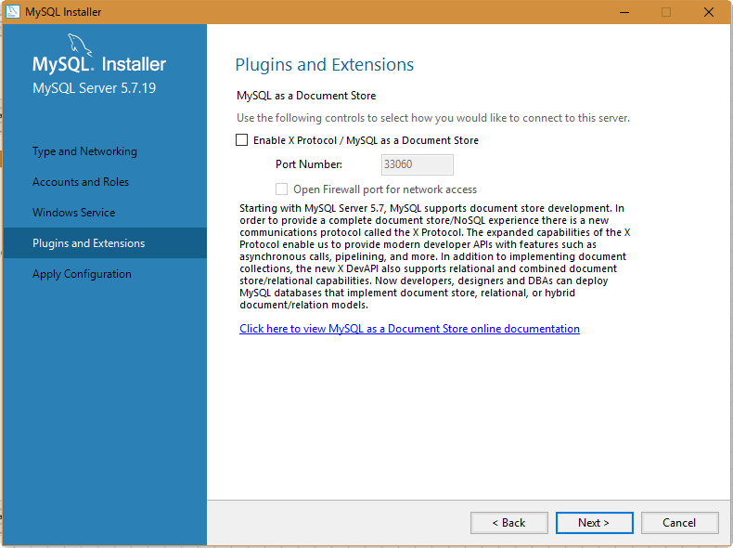
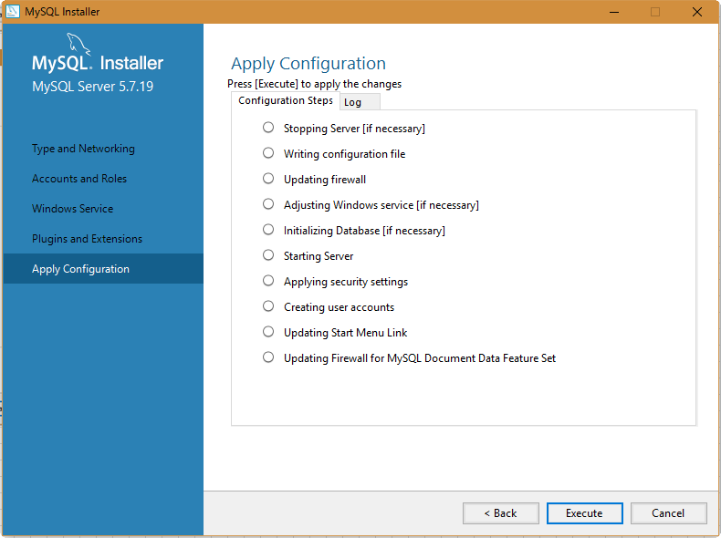
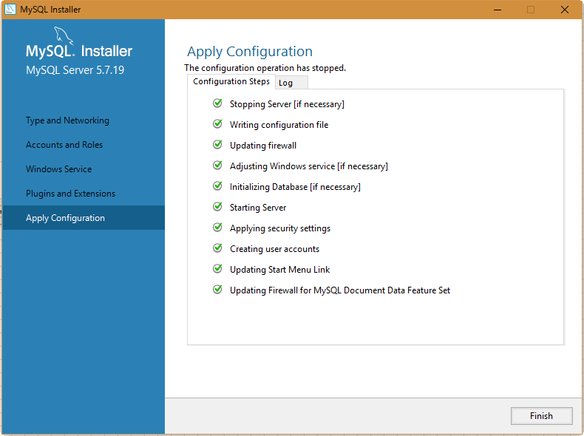
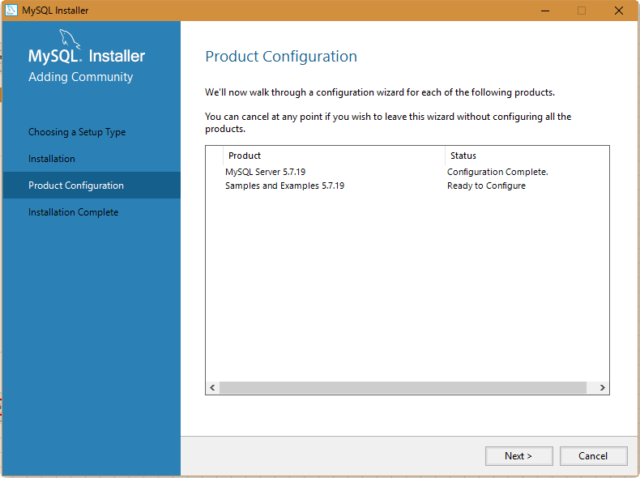
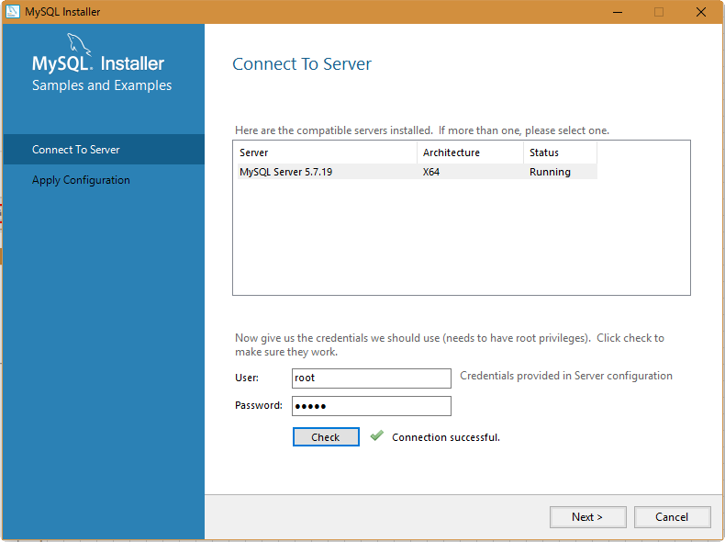
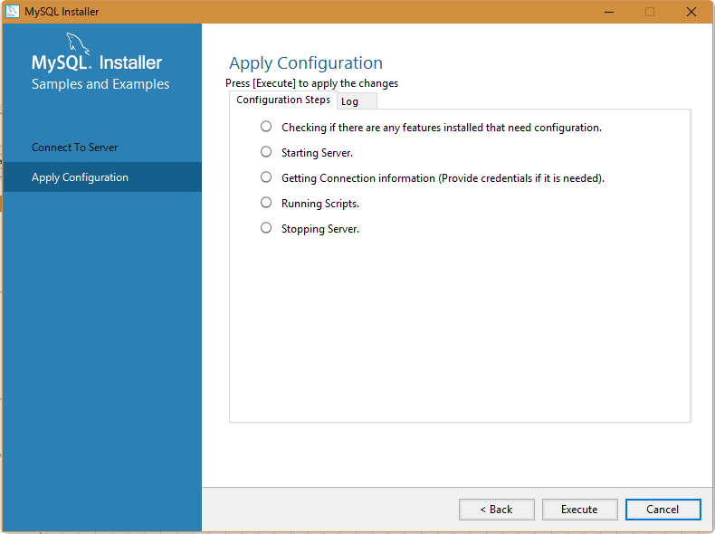
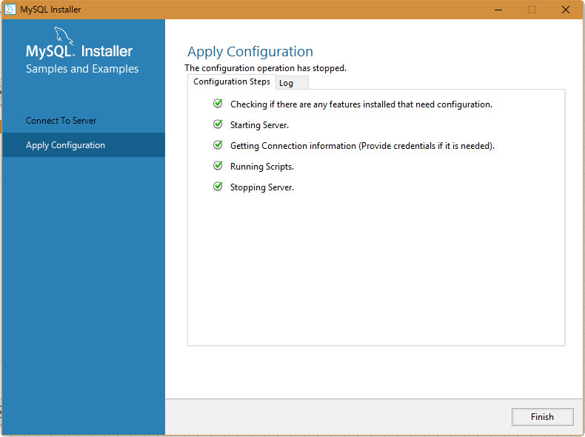
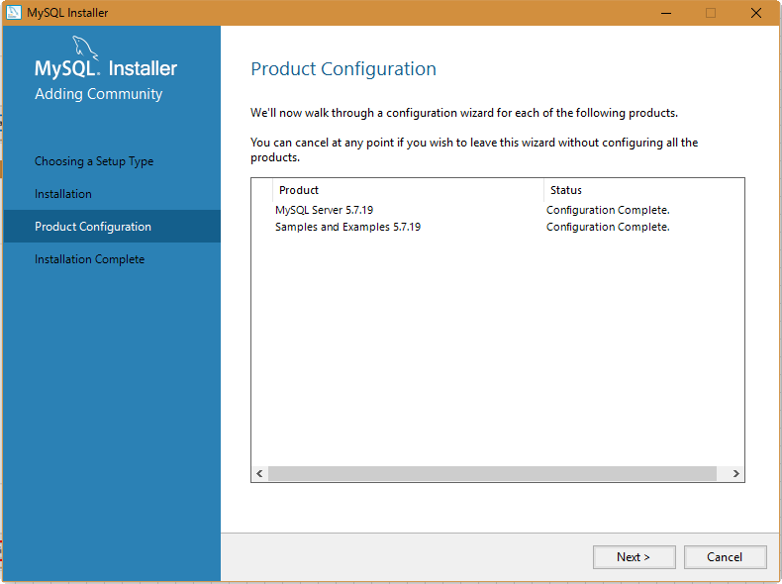
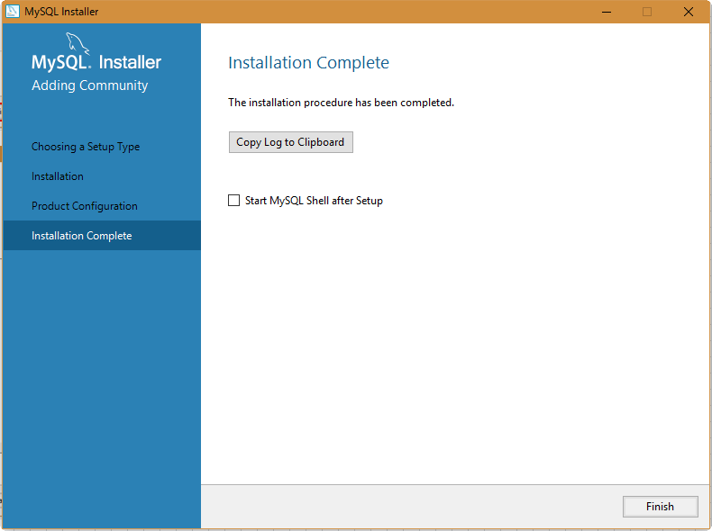
■MySQL設定

 | ・ | MySQLをダウンロードする（msi形式）。
 |  | https://dev.mysql.com/downloads/mysql/
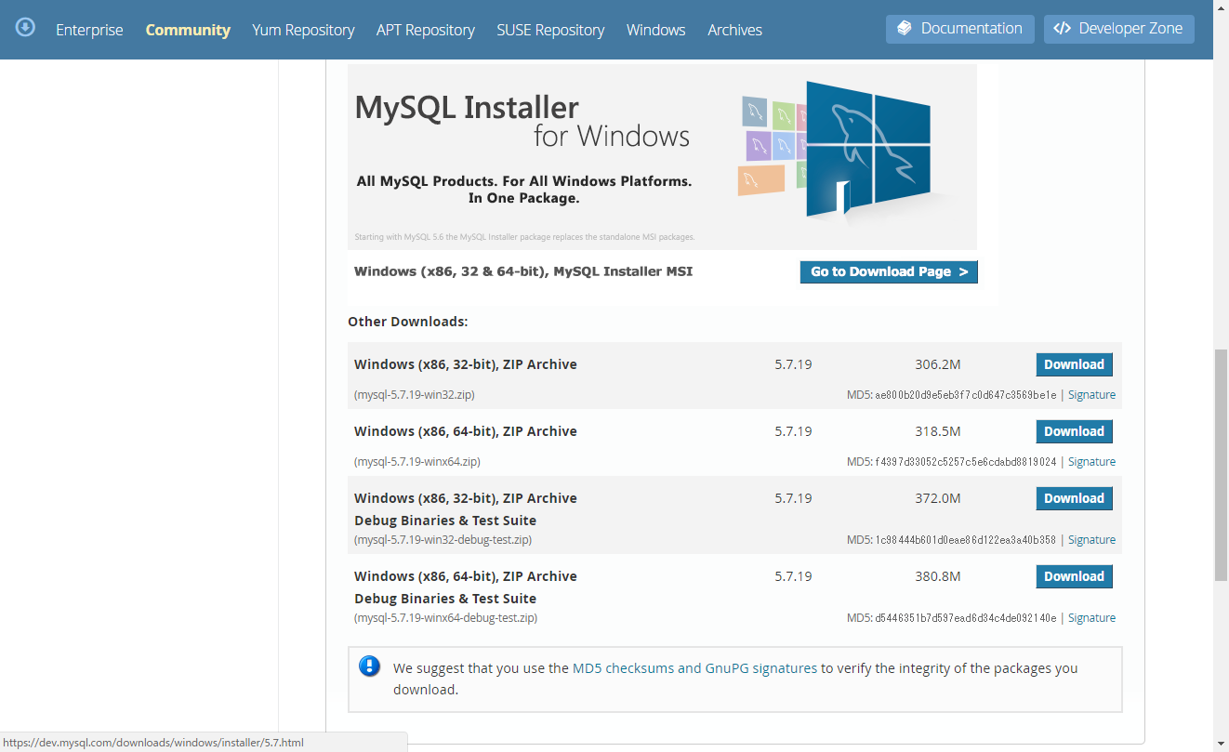

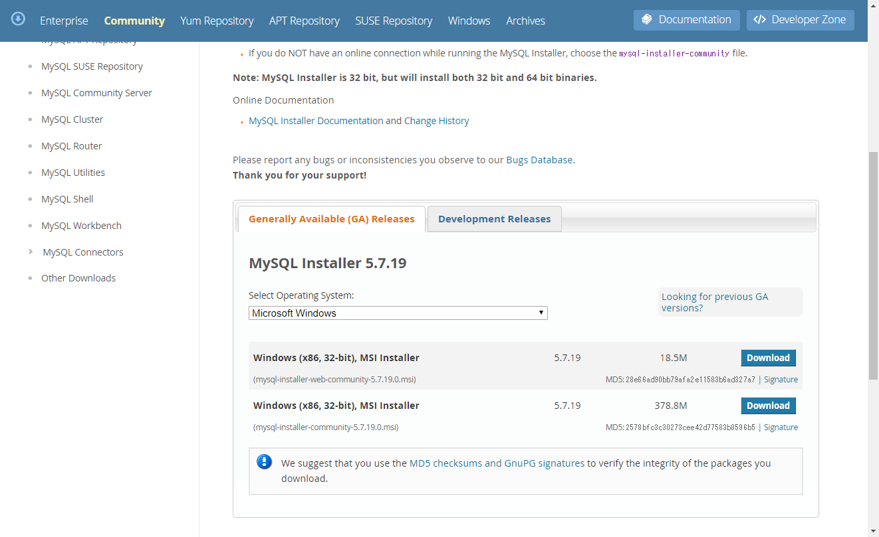

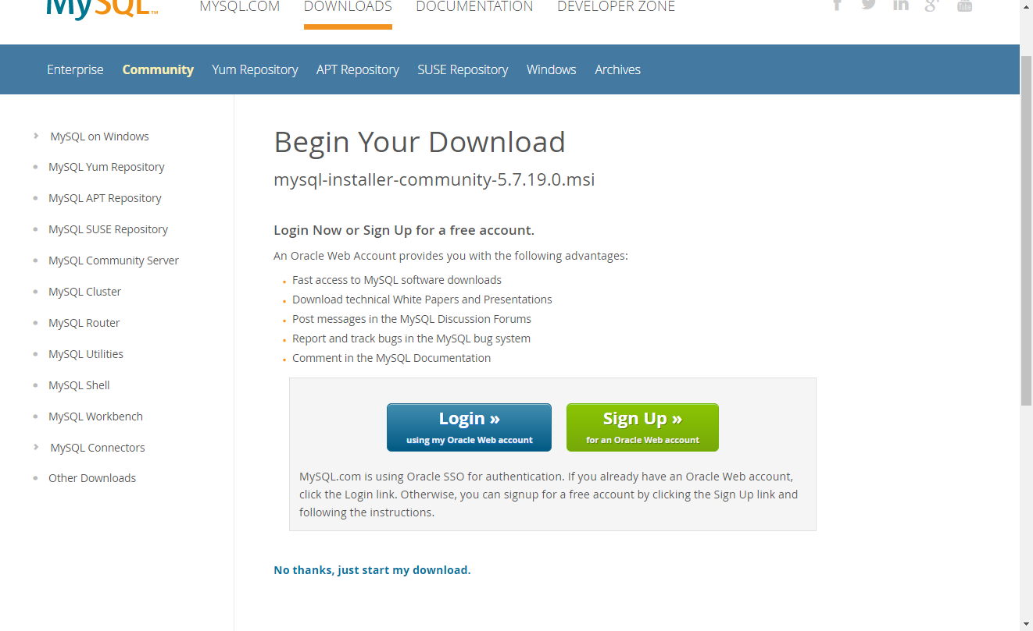

 |  |  | ダウンロードしたファイル
 |  |  | mysql-installer-community-5.7.19.0.msi

 | ・ | ダウンロードしたインストーラを起動してMySQLをインストールする。

A5SQL設定
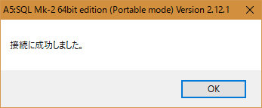
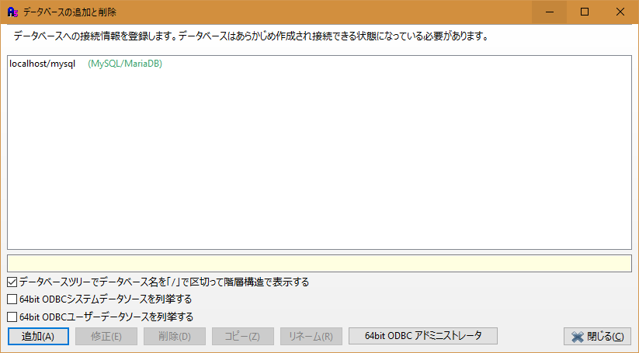
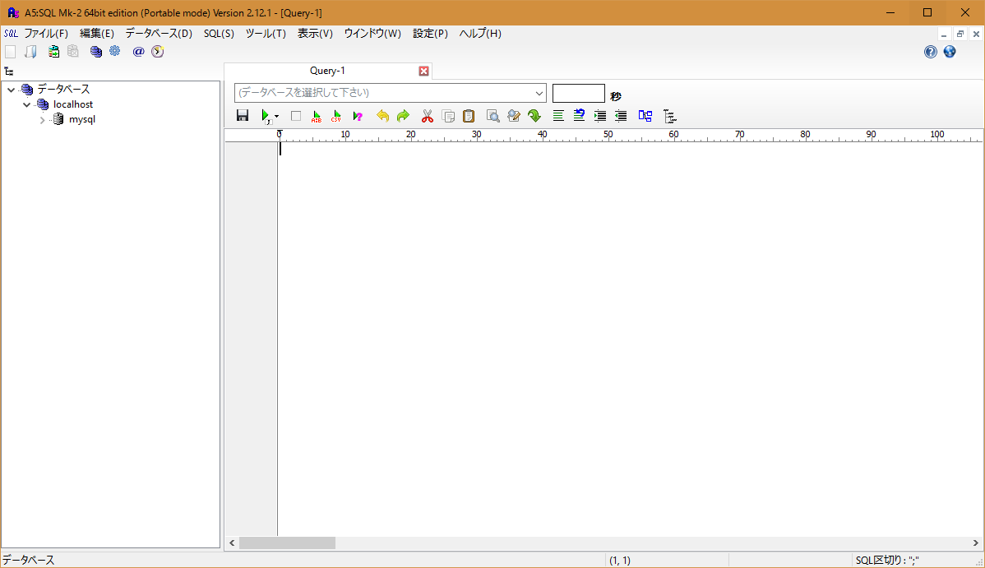
■A5SQL設定

 | ・ | A5SQLをダウンロードする（zip形式）。
 |  | DB編集用ソフトは任意のものを使用しても問題ないが、本手順書ではA5SQLを使用する。
 |  | http://www.vector.co.jp/download/file/winnt/business/fh690453.html
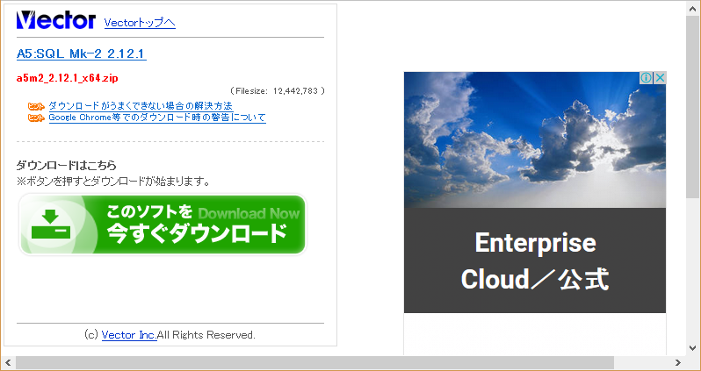

 |  |  | ダウンロードしたファイル
 |  |  | a5m2_2.12.1_x64.zip

 | ・ | ダウンロードしたzipファイルを解凍し、任意の場所に配置する。
 |  | 解凍されたフォルダ内の「A5M2.exe」を起動する。
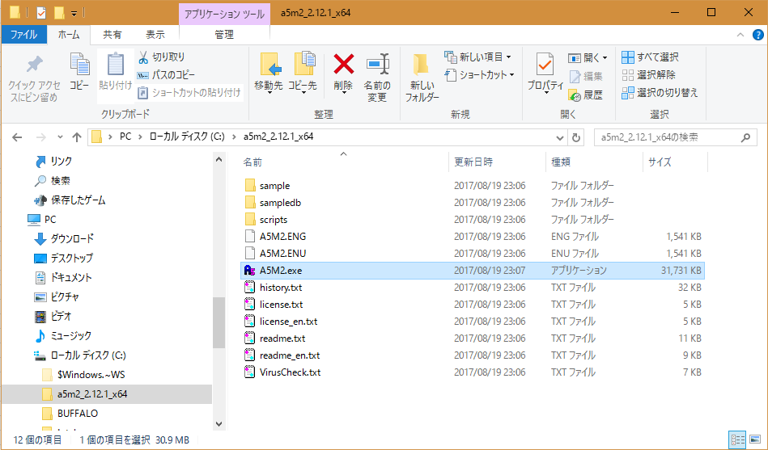

 | ・ | MySQLへの接続設定を作成する。
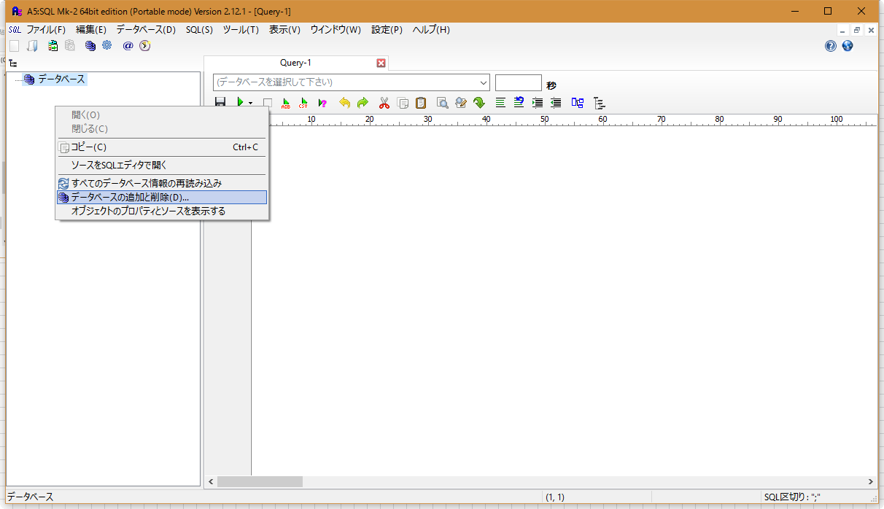

ウインドウ左側で右クリックし、
「データベースの追加と削除」を選択する。

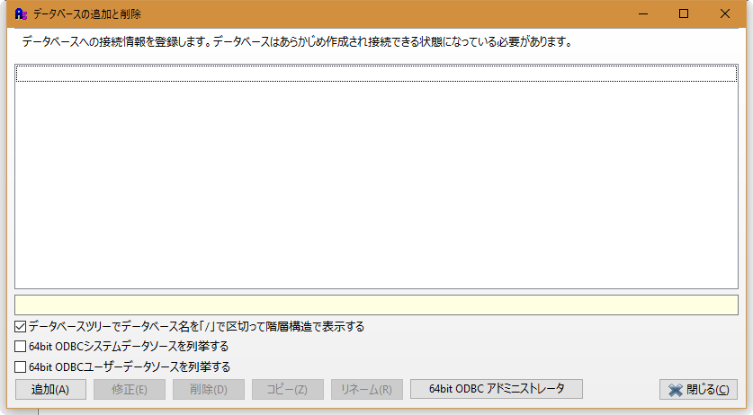

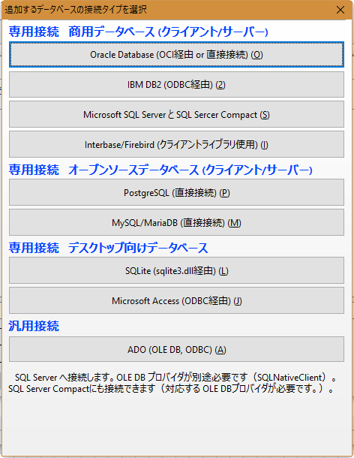

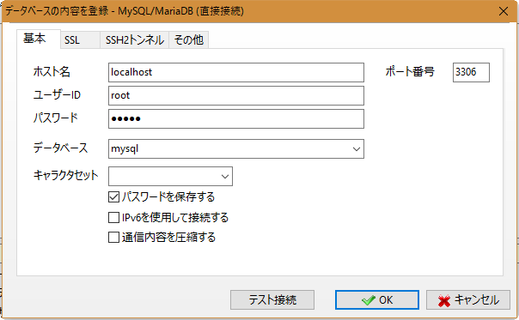

MySQLインストール時に設定した
パスワードを入力する。

DB設定
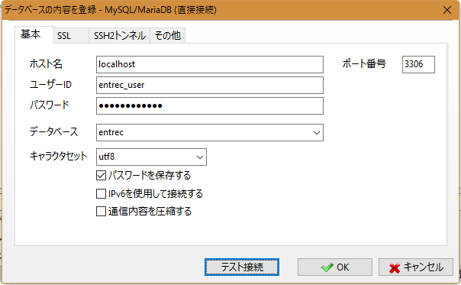
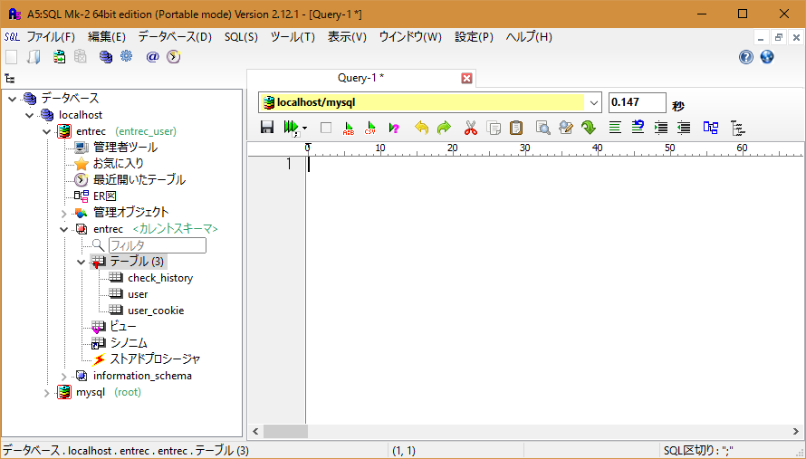
■DB設定

 | ・ | 「A5SQL設定」シートで作成した接続設定を使用してMySQLに接続し、entrecのリソースのDDL（ファイル名：create.sql）を実行する。
 |  | 実行することで、entrec用のDB、ユーザ、テーブルが作成される。
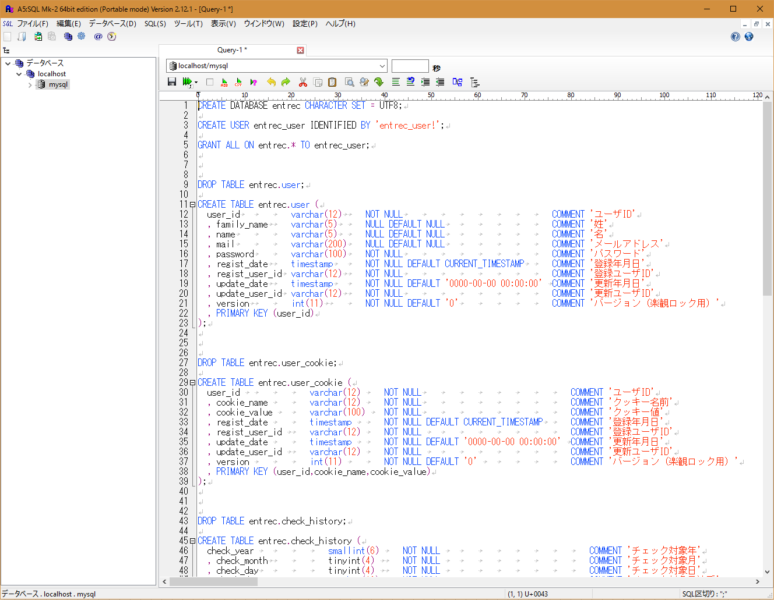

DB名、ユーザ名、パスワード

 | ・ | 「A5SQL設定」シートと同様の手順でA5SQLの接続設定を作成する。
 |  | ユーザ名、パスワードなどの情報は上記の手順で作成したentrec用のものを指定する。

Payara設定
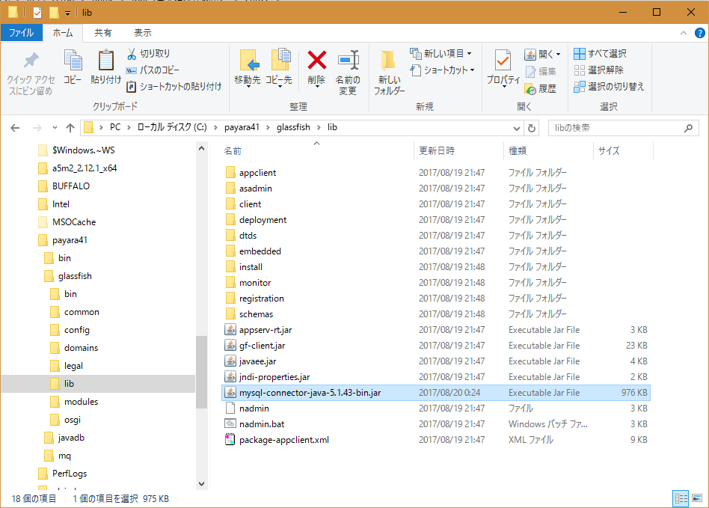
■Payara設定

 | ・ | Payaraをダウンロードする（zip形式）。
 |  | https://www.payara.fish/downloads
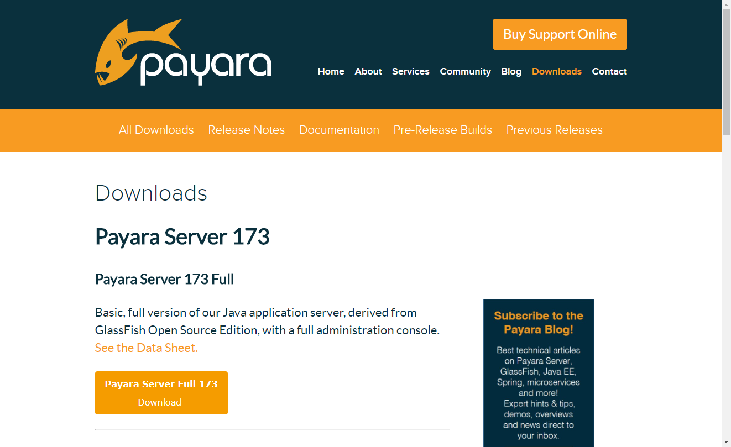

 |  |  | ダウンロードしたファイル
 |  |  | payara-4.1.2.173.zip

 | ・ | ダウンロードしたzipファイルを解凍すると「parara41」のフォルダが生成されるので、Cドライブ直下に配置する。
 |  | ※配置場所は任意だが、本手順書ではCドライブ直下とする。
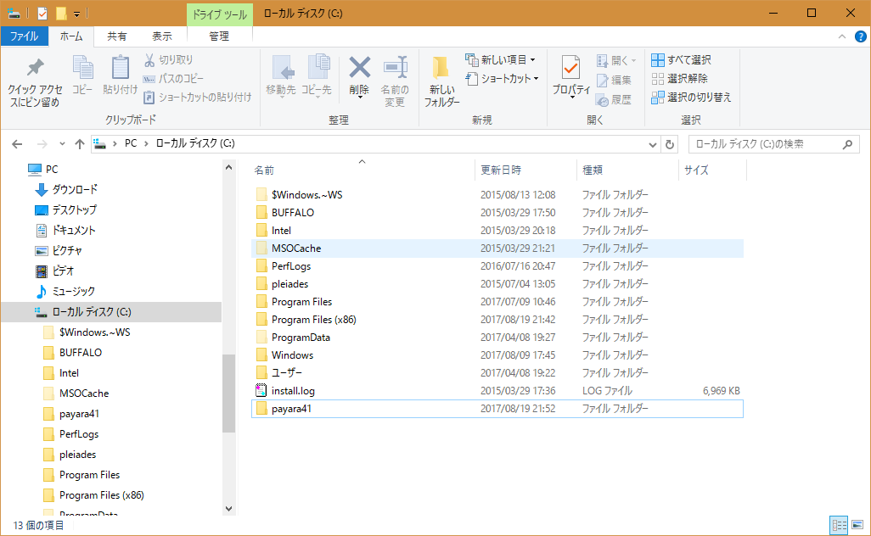

 | ・ | JavaからMySQLにアクセスするためのJDBCドライバをダウンロードする。
 |  | https://dev.mysql.com/downloads/connector/j/
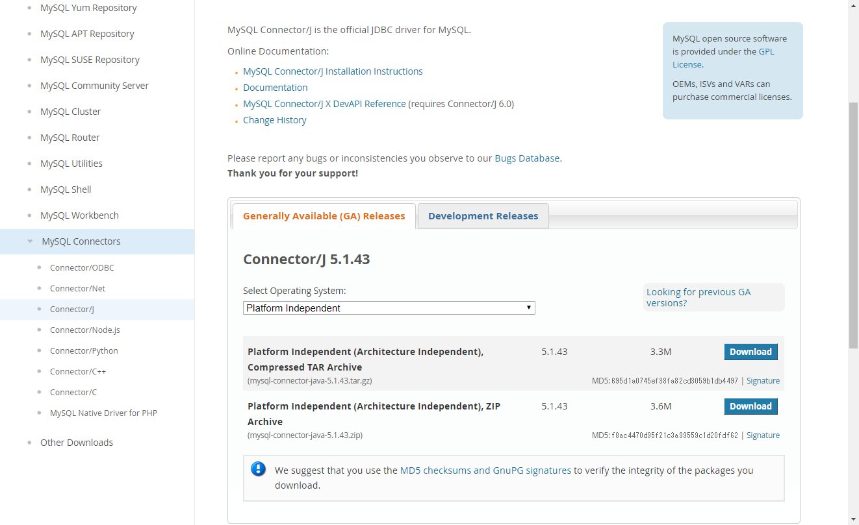

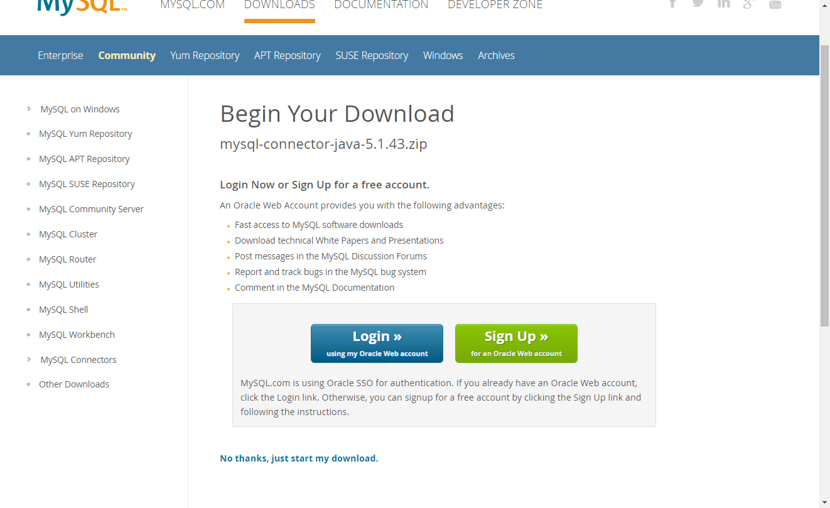

 |  |  | ダウンロードしたファイル
 |  |  | mysql-connector-java-5.1.43.zip

 | ・ | ダウンロードしたzipファイルを解凍すると、JDBCドライバのjar（ファイル名：mysql-connector-java-5.1.43-bin.jar）が生成されるので「C:\payara41\glassfish\lib」に配置する。
 |  | 解凍の際にJDBCドライバのjarの他にもファイルが生成されるが、使用しない（削除しても問題ない）。

データソース設定
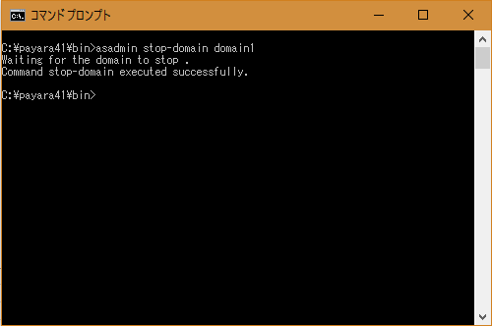
■データソース設定

 | ・ | コマンドプロンプトを起動し「C:\payara41\bin」に移動する。

 | ・ | 移動後、下記コマンドを実行する。
 |  | asadmin start-domain domain1
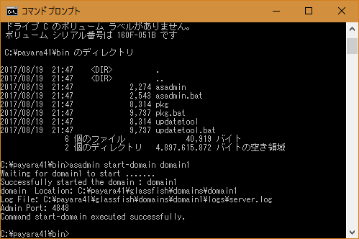

 | ・ | ブラウザで、「localhost:4848」にアクセスする。
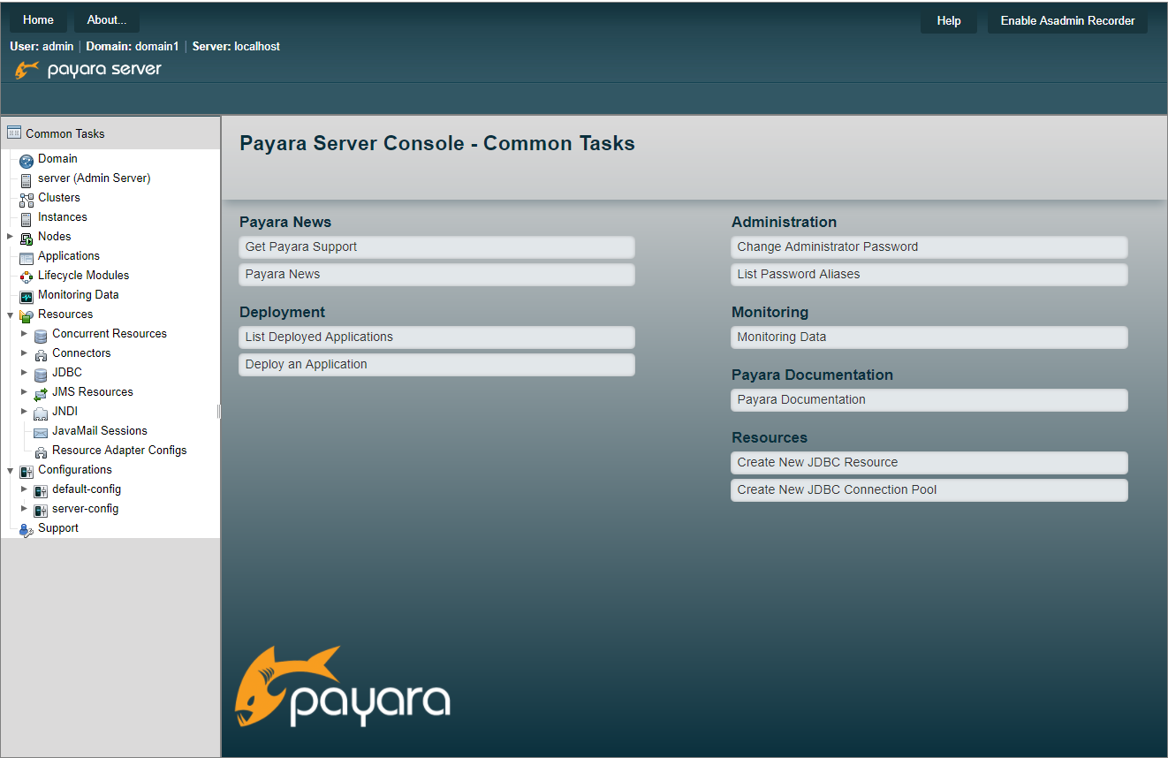

 | ＜JDBC接続プールの作成＞
 | ・ | 「Resources ＞ JDBC ＞ JDBC Connection Pools」の「new」ボタンを押下する。
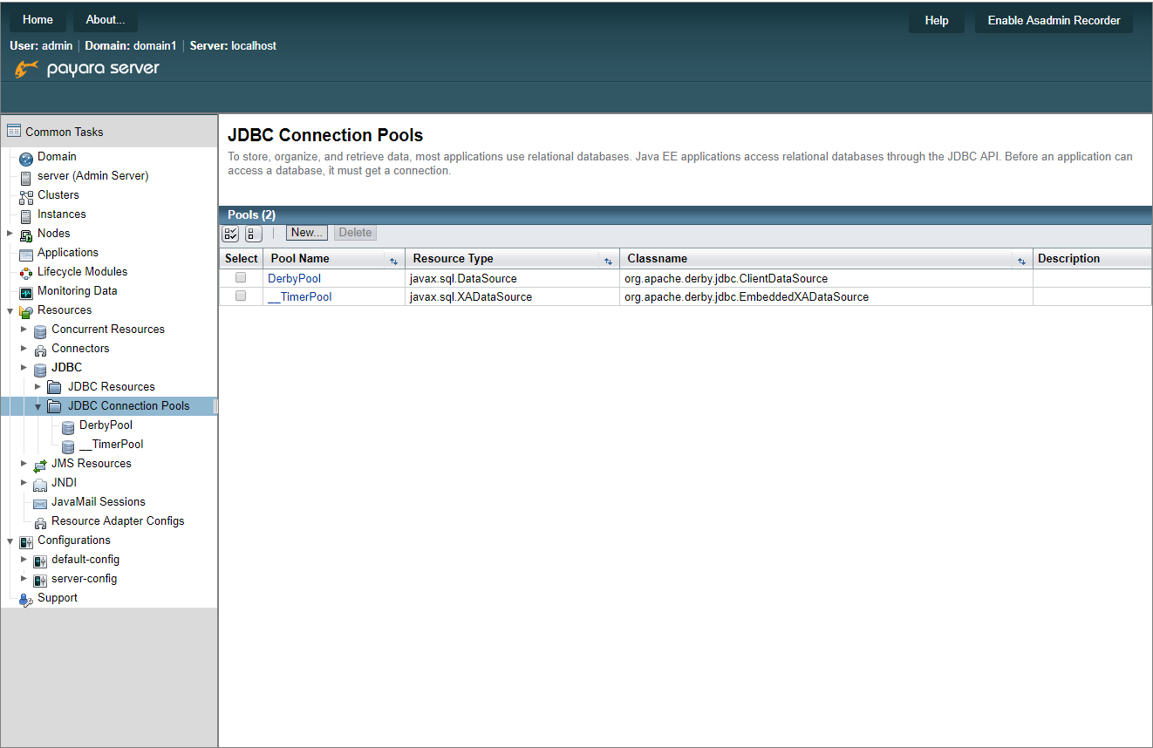

 | ・ | 下図のように入力して「Next」ボタンを押下する。
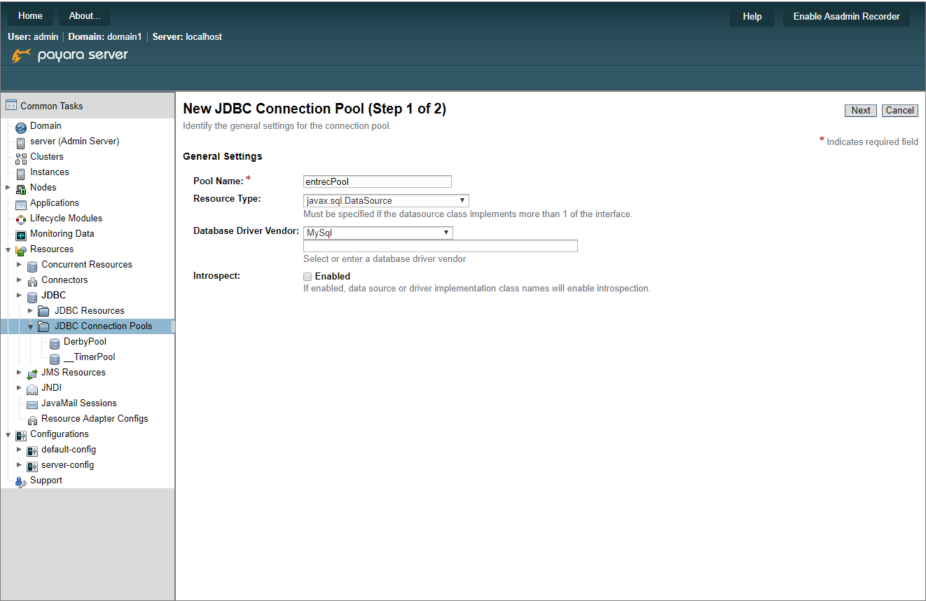

 | ・ | 「New JDBC Connection Pool (Step 2 of 2)」画面に遷移したら、画面下へスクロールし「Additional Properties」の全行を削除する。
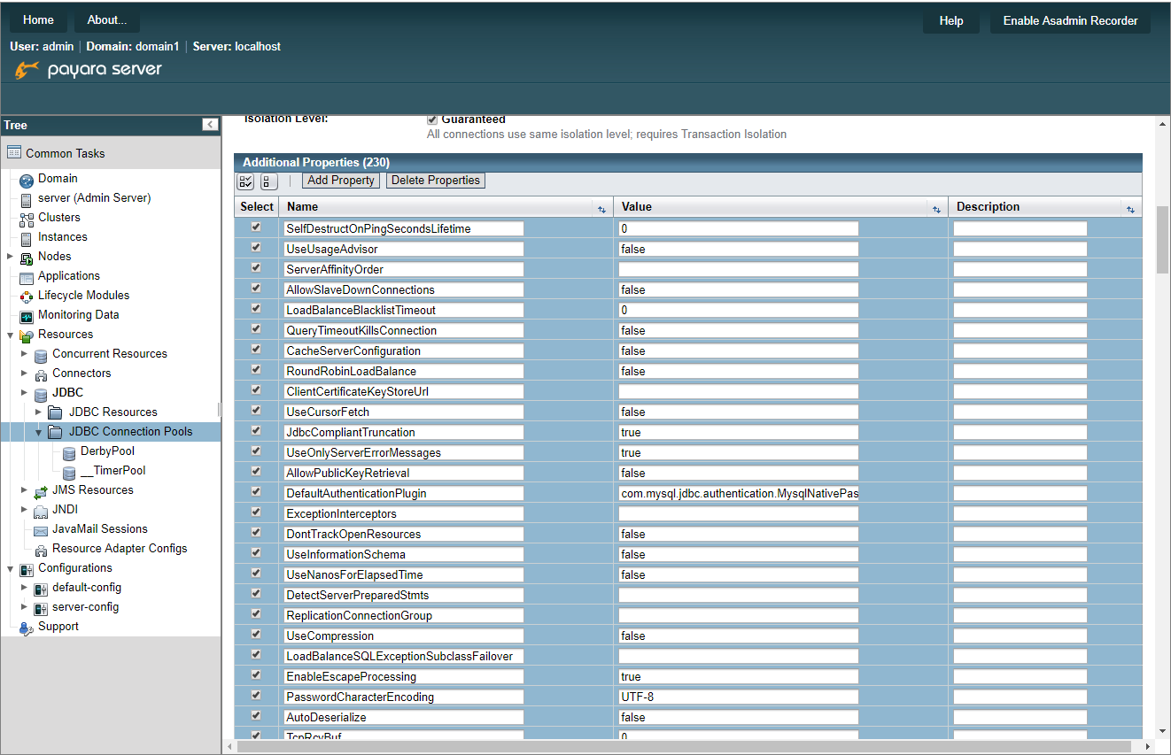

 | ・ | 削除後、下図のようにDB情報を入力し「Finish」ボタンを押下する。
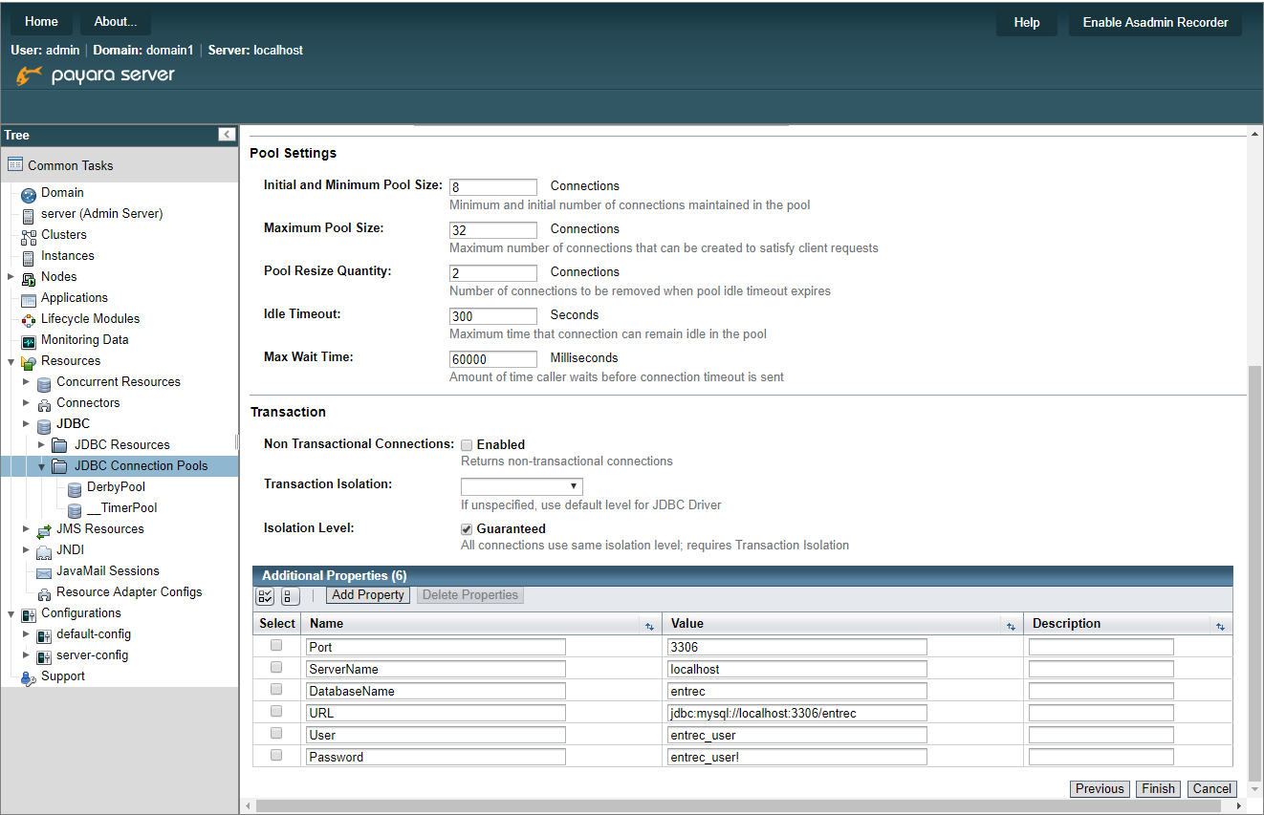

 |  |  | Name | Value
 |  |  | Port | 3306
 |  |  | ServerName | localhost
 |  |  | DatabaseName | entrec
 |  |  | URL | jdbc:mysql://localhost:3306/entrec
 |  |  | User | entrec_user
 |  |  | Password | entrec_user!

 | ・ | 作成したJDBC接続プールへの疎通をチェックする。
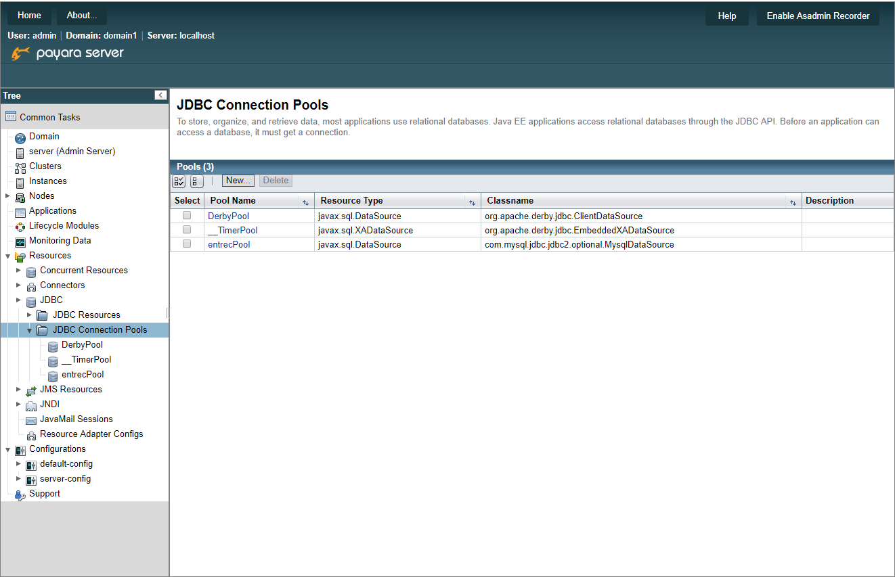

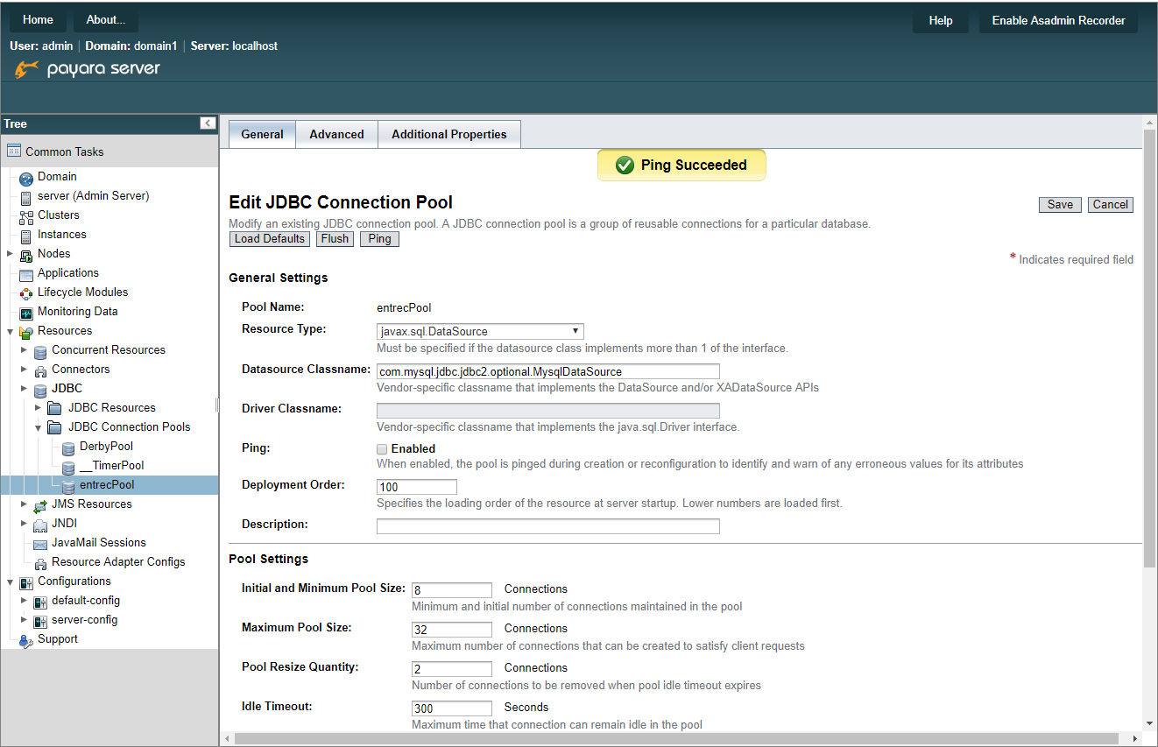

 | ＜データソースの作成＞
 | ・ | 「Resources ＞ JDBC ＞ JDBC Resources」の「new」ボタンを押下する。
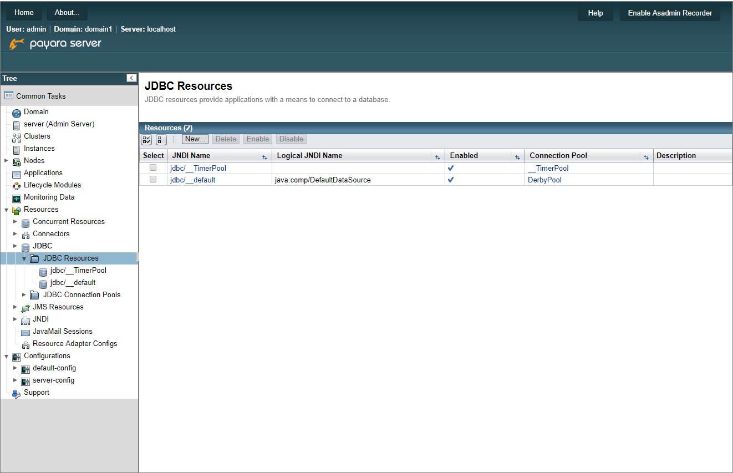

 | ・ | 下図のように入力し「OK」ボタンを押下する。




 | ・ | データソース作成後、コマンドプロンプトで下記コマンドを実行し、Payaraを停止する。
 |  | asadmin stop-domain domain1

